民生委員相談 印刷
 | 86. 民生委員（児童委員）相談・支援件数（人口１万人当たり）

 | 時点 2018(H30)年度（毎年） |  |  |  |  |  |  | 平 均 値 |  |  |  | 389
 | 単位 件，件 |  |  |  |  |  |  | 標準偏差 |  |  |  | 503
 | 市町村名 | 指標 | 順位 |  | 相談･支援件数 |  | 市町村名 | 指標 | 順位 |  | 相談･支援件数

 | 千葉県 | 297 |  | － |  | 185,819 | 八街市 | 371 |  | 19 |  | 2,557
 | 千葉市 | 339 |  | 23 |  | 33,031 | 印西市 | 252 |  | 32 |  | 2,442
 | 銚子市 | 398 |  | 17 |  | 2,432 | 白井市 | 382 |  | 18 |  | 2,381
 | 市川市 | 169 |  | 47 |  | 8,297 | 富里市 | 432 |  | 12 |  | 2,159
 | 船橋市 | 336 |  | 24 |  | 21,283 | 南房総市 | 647 |  | 4 |  | 2,413
 | 館山市 | 591 |  | 7 |  | 2,716 | 匝瑳市 | 162 |  | 49 |  | 582
 | 木更津市 | 298 |  | 28 |  | 4,032 | 香取市 | 402 |  | 16 |  | 3,011
 | 松戸市 | 214 |  | 38 |  | 10,464 | 山武市 | 459 |  | 10 |  | 2,310
 | 野田市 | 205 |  | 40 |  | 3,127 | いすみ市 | 317 |  | 26 |  | 1,176
 | 茂原市 | 411 |  | 14 |  | 3,633 | 大網白里市 | 260 |  | 31 |  | 1,261
 | 成田市 | 348 |  | 22 |  | 4,599 | 酒々井町 | 190 |  | 45 |  | 392
 | 佐倉市 | 413 |  | 13 |  | 7,098 | 栄町 | 451 |  | 11 |  | 929
 | 東金市 | 244 |  | 34 |  | 1,444 | 神崎町 | 306 |  | 27 |  | 182
 | 旭市 | 139 |  | 51 |  | 903 | 多古町 | 202 |  | 42 |  | 289
 | 習志野市 | 193 |  | 44 |  | 3,334 | 東庄町 | 206 |  | 39 |  | 281
 | 柏市 | 237 |  | 36 |  | 10,021 | 九十九里町 | 203 |  | 41 |  | 317
 | 勝浦市 | 369 |  | 20 |  | 658 | 芝山町 | 164 |  | 48 |  | 119
 | 市原市 | 287 |  | 29 |  | 7,791 | 横芝光町 | 335 |  | 25 |  | 771
 | 流山市 | 662 |  | 2 |  | 12,364 | 一宮町 | 363 |  | 21 |  | 427
 | 八千代市 | 200 |  | 43 |  | 3,920 | 睦沢町 | 122 |  | 52 |  | 85
 | 我孫子市 | 243 |  | 35 |  | 3,181 | 長生村 | 564 |  | 8 |  | 795
 | 鴨川市 | 640 |  | 5 |  | 2,099 | 白子町 | 221 |  | 37 |  | 237
 | 鎌ケ谷市 | 107 |  | 53 |  | 1,164 | 長柄町 | 626 |  | 6 |  | 442
 | 君津市 | 410 |  | 15 |  | 3,426 | 長南町 | 461 |  | 9 |  | 358
 | 富津市 | 274 |  | 30 |  | 1,211 | 大多喜町 | 245 |  | 33 |  | 229
 | 浦安市 | 94 |  | 54 |  | 1,582 | 御宿町 | 662 |  | 2 |  | 468
 | 四街道市 | 170 |  | 46 |  | 1,547 | 鋸南町 | 3,884 |  | 1 |  | 2,974
 | 袖ケ浦市 | 141 |  | 50 |  | 875

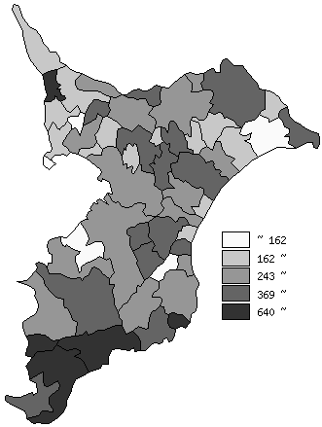
 | 千葉県の推移
 | 相談･支援件数（右軸） | 指標
平成26年度 | 209321 | 338
平成27年度 | 211105 | 341
平成28年度 | 197517 | 317
平成29年度 | 186890 | 299
平成30年度 | 185819 | 297

《備 考》 ・資料出所 健康福祉指導課 ・算出方法 相談・支援件数÷常住人口（H30.4.1）

